상품제안서
[홀로그램 키링 네임택] 고리형 키링 오로라 러기지택 동호회 여행가방 골프가방 인식표 | 상품코드: F27768

 |  |  |  |  |  |  | 02-412-0044 | www.easy1.co.kr
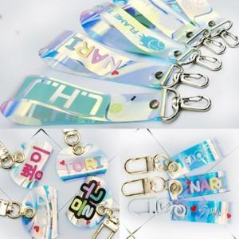

【상세/제작정보】 | 기본수량 미만 인쇄시 비용 추가. A,B,C타입 가격 문의.

【인쇄/포장옵션】 | 실크 / 포장불가능

【공급단가】 | 수량 | 50~ | 100~ | 500~ | 1,000~ | 2,000~
*VAT별도 | 양면인쇄 | 2,640원 | 2,590원 | 2,530원 | 2,480원 | 2,420원

【상품 URL】 | https://dev.easy1.co.kr:443/src/goods_detail.php?gdno=27768

